Yaskawa
 CÔNG TY CỔ PHẦN DỊCH VỤ KỸ THUẬT BẢO AN
Bảng thông số cài đặt biến tần Yaskawa A1000
Biến tần: ………………...; công suất: ………………...; điện áp: ……………….... Số lượng: ……………….... Động cơ: ………………...; công suất: ………………...; điện áp: ………………...; tần số: …………………; tốc độ: ………………...; dòng điện: ………………...; cosφ:………………....; Số lượng: ………………....
10 | Thông số | Tên thông số | Dải cài đặt | Giá trị cài đặt cho ứng dụng | Default | Ghi chú
I. Nhóm thông số theo ứng dụng:
1 | A1-01 | Access Level Selection | 0 to 2 |  | 2 | Cài đặt mức cho phép truy cập Parametter của biến tần. 0: Chỉ xem và cài đặt tham số A1-01, A1-04. Có thể xem các tham số U. 1: Tham số người dùng (truy cập vào tập hợp các tham số do người dùng chọn, A2-01 đến A2-32) 2: Quyền truy cập nâng cao (quyền truy cập để xem và đặt tất cả các thông số)
2 | A1-02 | Control Method Selection | 0 to 7 |  | 2 | Cài đặt phương pháp điều khiển của biến tần. 0: V/f Control 1: V/f Control with PG 2: Open Loop Vector Control 3: Closed Loop Vector Control 5: Open Loop Vector Control for PM 6: Advanced Open Loop Vector Control for PM 7: Closed Loop Vector Control for PM
3 | A1-03 | Initialize Parameters | 0, 1110, 2220, 3330, 5550 |  | 0 | Khởi tạo các thông số cài đặt về mặc định nhà sản xuất. 0: No initialization 1110: User Initialize (parameter values must be stored using parameter o2-03) 2220: 2-wire initialization 3330: 3-wire initialization 5550: oPE04 error reset
4 | A1-06 | Application Preset | 0 to 7 |  | 0 | Lựa chọn ứng dụng điều khiển cho biến tần. 0: General-purpose: Chung 1: Water supply pump: Bơm nước 2: Conveyor: Băng tải 3: Exhaust fan: Quạt thông gió 4: HVAC fan: Hệ thống quạt điều hòa không khí. 5: Air compressor: Máy nén khí 6: Elevator: Thang máy 7: Hoist: Nâng hạ
5 | B1-01 | Frequency Reference Selection 1 | 0 to 4 |  | 1 | Cài đặt tham chiếu tần số. 0: Digital operator 1: Analog input terminals 2: MEMOBUS/Modbus communications 3: Option PCB 4: Pulse input (terminal RP)
6 | B1-02 | Run Command Selection 1 | 0 to 3 |  | 1 | Cài đặt tham chiếu lệnh chạy 0: Digital operator 1: Digital input terminals 2: MEMOBUS/Modbus communications 3: Option PCB
7 | B1-03 | Stopping Method Selection | 0 to 3 |  | 0 | Cài đặt phương pháp dừng. 0: Ramp to stop: Dừng giảm tốc 1: Coast to stop: Dừng tự do 2: DC Injection Braking to stop: Đẩy nguồn 1 chiều vào động cơ để phanh và dừng. 3: Coast with timer: Dừng tự do theo thời gian.
8 | B1-04 | Reverse Operation Selection | 0 to 1 |  | 0 | Cài đặt cho phép đảo chiều động cơ. 0: Reverse enabled. 1: Reverse disabled
9 | B1-05 | Action Selection below Minimum Output Frequency(E1-09) | 0 to 3 |  | 0 | Lựa chọn hành động khi tần số đầu ra nhỏ hơn tần số Min. 0: Operates according to frequency reference (E1-09 is disabled). 1: Output shuts off (coast to stop if less than E1-09). 2: Operates according to E1-09 (frequency reference set to E1-09). 3: Zero speed (frequency reference becomes zero when less than E1-09).
10 | C1-01 | Acceleration Time 1 | 0 to 6000s |  | 10s | Cài đặt thời gian tăng tốc cho động cơ
11 | C1-02 | Deceleration Time 1 | 0 to 6000s |  | 10s | Cài đặt thời gian giảm tốc cho động cơ
12 | C6-01 | Drive Duty Mode Selection | 0 or 1 |  | 0 | Lựa chọn chế độ làm việc tải nặng hay tải nhẹ. 0: Heavy Duty (HD) for constant torque applications. 1: Normal Duty (ND) for variable torque applications.
13 | C6-02 | Carrier Frequency Selection | 1 to F |  | 1 | Cài đặt tần số sóng mang 1: 2.0 kHz 2: 5.0 kHz 3: 8.0 kHz 4: 10.0 kHz 5: 12.5 kHz 6: 15.0 kHz 7: Swing PWM1 (Audible sound 1) 8: Swing PWM2 (Audible sound 2) 9: Swing PWM3 (Audible sound 3) A: Swing PWM4 (Audible sound 4) B to E: No setting possible F: User defined (determined by C6-03 through C6-05)
14 | D1-01 | Frequency Reference 1 | 0 to 400Hz |  | 0Hz | Cài đặt tần số đa cấp tốc độ 1 <=> S1=OFF, S2=OFF, S3=OFF
15 | D1-02 | Frequency Reference 2 | 0 to 400Hz |  | 0Hz | Cài đặt tần số đa cấp tốc độ 2 <=> S1=ON, S2=OFF, S3=OFF
16 | D1-04 | Frequency Reference 4 | 0 to 400Hz |  | 0Hz | Cài đặt tần số đa cấp tốc độ 4 <=> S1=ON, S2=ON, S3=OFF
17 | D1-08 | Frequency Reference 8 | 0 to 400Hz |  | 0Hz | Cài đặt tần số đa cấp tốc độ 8 <=> S1=ON, S2=ON, S3=ON
18 | D2-01 | Frequency Reference Upper Limit | 0 to 110% |  | 100% | Giới hạn trên của tần số tham chiếu. Tỉ lệ % của tần số tối đa
19 | D2-02 | Frequency Reference Lower Limit | 0 to 110% |  | 0% | Giớ hạn dưới của tần số tham chiếu. Tỉ lệ % của tần số tối đa
20 | E1-01 | Input Voltage Setting | 310 to 510V |  | 400V | Cài đặt điện áp nguồn cung cấp cho biến tần.
21 | E1-03 | V/f Pattern Selection | 0 to F |  | 0F | Cài đặt lựa chọn các mẫu V/F có sẵn. Sẽ thay đổi mức điện áp đầu ra so với tần số(thay đổi đường đặc tính moment xoắn cho động cơ). 0: 50 Hz, Constant torque 1 1: 60 Hz, Constant torque 2 2: 60 Hz, Constant torque 3 (50 Hz base) 3: 72 Hz, Constant torque 4 (60 Hz base) 4: 50 Hz, Variable torque 1 5: 50 Hz, Variable torque 2 6: 60 Hz, Variable torque 3 7: 60 Hz, Variable torque 4 8: 50 Hz, High starting torque 1 9: 50 Hz, High starting torque 2 A: 60 Hz, High starting torque 3 B: 60 Hz, High starting torque 4 C: 90 Hz (60 Hz base) D: 120 Hz (60 Hz base) E: 180 Hz (60 Hz base) F: Custom V/f, E1-04 through E1-13 settings define the V/f pattern: kiểu tùy chỉnh.
II. Thông số cài đặt động cơ:
22 | E1-04 | Maximum Output Frequency | 40 to 400Hz |  | 60Hz | Cài đặt tần số max đầu ra
23 | E1-05 | Maximum Voltage | 0 to 510V |  | 400V | Cài đặt điện áp max
24 | E1-06 | Base Frequency | 0 to E1-04 |  | 60Hz | Cài đặt tần số cơ bản
25 | E1-07 | Middle Output Frequency | 0 to E1-04 |  | 3Hz | Cài tần số trung bình đầu ra
26 | E1-08 | Middle Output Frequency Voltage | 0 to 510V |  | 22V | Cài đặt điện áp đầu ra tại tần số trung bình.
27 | E1-09 | Minimum Output Frequency | 0 to E1-04 |  | 0.5Hz | Cài đặt tần số Min đầu ra.
28 | E1-10 | Minimum Output Frequency Voltage | 0 to 510V |  | 4V | Cài đặt điện áp đầu ra tại tần số Min.
29 | E1-13 | Base Voltage | 0 to 510V |  | 0V | Cài đặt điện áp cơ bản tại tần số cơ bản
30 | E2-01 | Motor Rated Current | 10% to 200% of the drive rated current |  | 26.5 | Cài đặt dòng điện định mức của động cơ.
31 | E2-02 | Motor Rated Slip | 0 to 20 Hz |  | 1.6Hz | Cài đặt độ trượt của động cơ
32 | E2-03 | Motor No-Load Current | 0 to E2-01 |  | 7.6A | Cài đặt dòng không tải động cơ.
33 | E2-04 | Number of Motor Poles | Min 2 to Max 48 |  | 4 | Cài đặt số cực động cơ.
34 | E2-05 | Motor Line-to-Line Resistance | 0 to 65Ω |  | 0.55Ω | Cài đặt nội trở Stator động cơ.
35 | E2-06 | Motor Leak Inductance | 0 to 40% |  | 17.20% | Điện cảm rò rỉ của động cơ xác định lượng điện áp sụt giảm của động cơ so với điện áp danh định tính bằng %
36 | E2-11 | Motor Rated Power | 0 to 650KW |  | 15KW | Cài đặt công suất định mức của động cơ.
III. Cài đặt chức năng đầu Input:
37 | H1-01 | Multi-Function Digital Input Terminal S1 function selection | 0 to 9F |  | 40 | 40: Forward Run Command
38 | H1-02 | Multi-Function Digital Input Terminal S2 function selection | 0 to 9F |  | 41 | 41: Reverse Run Command
39 | H1-03 | Multi-Function Digital Input Terminal S3 function selection | 0 to 9F |  | 24 | 24: External fault, N/O Detect always, coast stop
40 | H1-04 | Multi-Function Digital Input Terminal S4 function selection | 0 to 9F |  | 14 | 14: Fault reset
41 | H1-05 | Multi-Function Digital Input Terminal S5 Function Selection | 0 to 9F |  | 3 | 3: Multi-Step Speed Reference 1
42 | H1-06 | Multi-Function Digital Input Terminal S6 Function Selection | 0 to 9F |  | 4 | 4: Multi-Step Speed Reference 2
43 | H1-07 | Multi-Function Digital Input Terminal S7 Function Selection | 0 to 9F |  | 6 | 6: Jog frequency reference
44 | H1-08 | Terminal S8 function selection | 0 to 9F |  | 8 | 8: External baseblock (N/O)
IV. Cài đặt chức năng đầu Output:
45 | H2-01 | Terminal M1/M2 Selection | 0 to 192 |  | 0 | Closed: There is a run command present or the drive is outputting voltage
46 | H2-02 | Terminal M3/M4 Selection | 0 to 192 |  | 1 | Closed: Output frequency is zero
47 | H2-03 | Terminal M5/M6 Selection | 0 to 192 |  | 2 | Closed: Output frequency equals the speed reference (plus or minus the value set to L4-02)
V. Cài đặt chức năng bảo vệ:
48 | L3-02 | StallP acceleration level | 0 to 120% |  | 120% | Mức phát hiện ngăn chặn trong quá trình tăng tốc
49 | L6-01 | Torque detection selection 1 | 0 to 7 |  | 0 | Overtorque/undertorque detection disabled
50 | L6-02 | Torque detection level 1 | 0 to 300% |  | 150% | Mức phát hiện moment
51 | L6-03 | Torque detection time 1 | 0 to 10s |  | 0.1s | Thời gian phát hiện moment
52 | L8-05 | Input Phase Loss Protection Selection | 0 or 1 |  | 0 | Cài đặt phát hiện mất pha đầu vào 0: Disabled 1: Enabled
53 | L8-07 | Output Phase Loss Protection Selection | 0 to 2 |  | 0 | Cài đặt phát hiện mất pha đầu ra 0: Disabled 1: Enabled (triggered by a single phase loss) 2: Enabled (triggered when two phases are lost)
54 | L8-09 | Output Ground Fault Detection Selection | 0 or 1 |  | 1 | Phát hiện lỗi chạm đất đầu ra 0: Disabled 1: Enabled
VI. Auto-Turning:
55 | T1-01 | Auto-Tuning Mode Selection | 2, 3 (V/f, V/f w/PG) 0 to 2, 4 (OLV, CLV) 8, 9 (CLV) |  | 2 (V/f, V/f w/PG) 0 (OLV, CLV) | Cài đặt chế độ auto tuning. Setting 0: Rotational Auto-Tuning Setting 1: Stationary Auto-Tuning 1 Setting 2: Stationary Auto-Tuning for Line-to-Line Resistance Setting 3: Rotational Auto-Tuning for V/f Control Setting 4: Stationary Auto-Tuning 2 Setting 8: Inertia Tuning Setting 9: ASR Gain Auto-Tuning
56 | T1-02 | Motor Rated Power | 0.00 to 650.00 kW |  | Được xác định bởi o2-04 and C6-01 | Cài đặt công suất của động cơ
57 | T1-03 | Motor Rated Voltage (T1-01 = 0 or 3) | 0 to 510V |  | 400V | Cài đặt điện áp định mức động cơ. Thông số này chỉ xuất hiện khi T1-01 = 0 or 3
58 | T1-04 | Motor Rated Current | 10% to 200% of the drive rated current |  | Được xác định bởi o2-04 and C6-01 | Cài đặt dòng điện định mức của động cơ.
59 | T1-05 | Motor Rated Frequency (T1-01 = 0 or 3) | 0.0 to 400.0 Hz |  | 60Hz | Cài đặt tần số định mức của động cơ. Thông số này chỉ xuất hiện khi T1-01 = 0 or 3
60 | T1-06 | Number of Motor Poles (T1-01 = 0 or 3) | 2 to 48 |  | 4 | Cài đặt số cực của động cơ. Thông số này chỉ xuất hiện khi T1-01 = 0 or 3
61 | T1-07 | Motor Base Speed (T1-01 = 0 or 3) | 0 to 24000 r/min |  | 1750 r/min | Cài đặt tốc độ định mức của động cơ. Thông số này chỉ xuất hiện khi T1-01 = 0 or 3

Các bước tiến hành Auto tuning
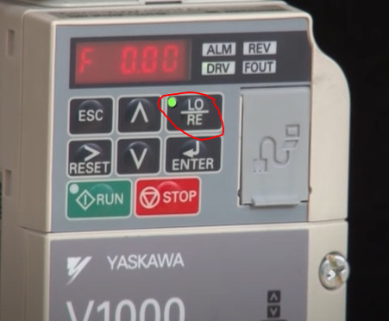
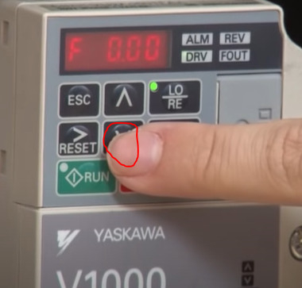
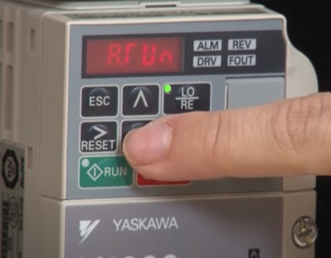
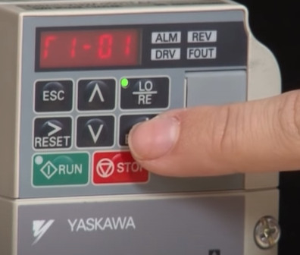
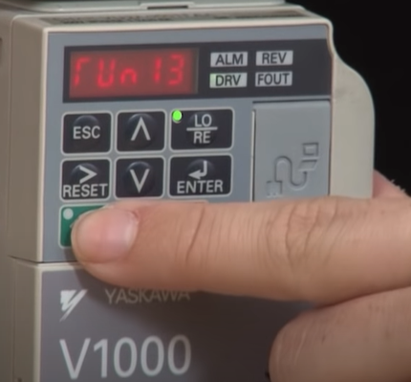
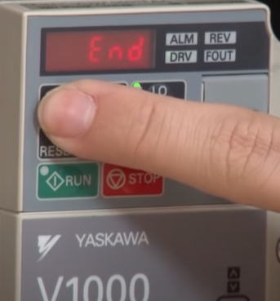
Nhấn phím LO/RE để chuyển về chế độ Local.
Nhấn phím mũi tên xuống tìm đến Thông số A.Run(Auto tuning)
Màn hình hiển thị chế A.Run
Nhấn phím Enter để vào chế độ Auto tuning và cài đặt các thông số trong nhóm T cần thiết khi thực hiện Tuning
Sau khi nhập đầy đủ các thông tin cần thiết màn hình hiển thị như hình ảnh(RUnxx thì nhấn Run để bắt đầu Auto tuning
Khi biến tần bắt đầu tuning màn hình sẽ nhấp nháy (RUnxx) cho đến khi hiển thị End hoàn thành Auto tuning.

Misubitshi
CÔNG TY CỔ PHẦN DỊCH VỤ KỸ THUẬT BẢO AN
Bảng thông số cài đặt biến tần Mitsubitshi
Biến tần: ………………...; công suất: ………………...; điện áp: ………………....; Số lượng: ……………….... Động cơ: ………………...; công suất: ………………...; điện áp: ………………...; tần số: …………………; tốc độ: ………………...; dòng điện: ………………...; cosφ:………………....; Số lượng: ………………....
STT | Thông số | Tên thông số | Dải cài đặt | Giá trị cài đặt cho ứng dụng | Default |  | Ghi chú
 |  |  |  |  | FM | CA
I. Nhóm thông số cài đặt theo ứng dụng:
1 | Pr.0 | Torque boost | 0 - 30% |  | 1.50% |  | Tăng momen xoắn cho động cơ khi ở tần số thấp, khi khởi động
2 | Pr.1 | Maximum frequency | 0 - 120Hz |  | 120Hz |  | Cài đặt tần số tối đa ngõ ra của biến tần. Nếu cài cao quá (>> tần số chạy) điện áp xuất ra không đủ 380V thì động cơ sẽ bị nóng.
3 | Pr.2 | Minium frequency | 0 - 120Hz |  | 0Hz |  | Cài đặt tần số tối thiểu ngõ ra của biến tần
4 | Pr.3 | Base frequency | 0 - 590Hz |  | 60Hz | 50Hz | Cài đặt tần số cơ bản. Tăng hoặc giảm giá trị này sẽ làm tăng hoặc giảm giá trị dòng điện ngõ ra động cơ.
5 | Pr.7 | Acceleration time | 0 - 3600s |  | 15s |  | Cài đặt thời gian tăng tốc
6 | Pr.8 | Deceleration time | 0 - 3600s |  | 30s |  | Cài đặt thời gian giảm tốc.
7 | Pr.9 | Electronic thermal O/L relay(Rated motor current) | 0 - 500A |  | Inverter rated current |  | Cài đặt dòng điện định mức của động cơ.
8 | Pr.13 | Starting frequency | 0 - 60Hz |  | 0.5Hz |  | Cài đặt tần số khởi động ban đầu
9 | Pr.14 | Load pattern selection | 0, 1, 12 to 15 |  | 1 |  | Lựa chọn kiểu động cơ có moment xoắn thay đổi hoặc không thay đổi
10 | Pr.15 | Jog frequency | 0 - 590Hz |  | 5Hz |  | Cài đặt tần số Jog
11 | Pr.16 | Jog acceleration/deceleration time | 0 - 3600s |  | 0.5s |  | Cài đặt thời gian tăng/giảm tốc Jog
12 | Pr.18 | High speed maximum frequency | 0 - 590Hz |  | 120Hz |  | Cài đặt tần số giới hạn tốc độ cao. Khi tần số hoạt động ở 120Hz hoặc cao hơn.
13 | Pr.19 | Base frequency voltage | 0 to 1000 V, 8888, 9999 |  | 9999 | 8888 | Cài đặt điện áp tại tần số cơ bản. - 0 to 1000 V Set the base voltage. - 8888 95% of the power supply voltage - 9999 Same as the power supply voltage
14 | Pr.20 | Acceleration/deceleration reference frequency | 1 - 590 Hz |  | 60Hz | 50Hz | Cài đặt tần số tham chiếu cho thời gian tăng/giảm tốc (từ thời điểm Stop đến Pr.20 và ngược lại).
15 | Pr.22 | Stall prevention operation level | 0 to 400% |  | 120% |  | Bảo vệ quá dòng khi động cơ đang hoạt động(khi đã có lệnh Run). Thông thường cài nhỏ hơn Pr.150
16 | Pr.71 | Applied motor |  |  | 0 |  | Chọn loại động cơ.
17 | Pr.72 | PWM frequency selection |  |  | 2 |  | Cài đặt tần số sóng mang(tần số băm xung) thay đổi tiếng ồn động cơ. Tăng lên để giảm tiếng ồn.
18 | Pr.73 | Analog input selection |  |  | 1 |  | Cài đặt ngõ vào analog
19 | Pr.79 | Operation mode selection | 0 to 4, 6, 7 |  | 0 |  | Cài đặt lệnh chạy dừng và tần số. '- 0(initial value): Cho phép chuyển đổi vận hành biến tần ở 2 chế độ PU và External. được lựa chọn bởi nút ấn PU/EXT trên Panel. - 1: Biến tần được vận hành bởi PU. Lệnh tần số và lệnh chạy được điều khiển trên bàn phím. - 2: Biến tần được vận hành bởi External. Lệnh tần số và lệnh chạy được điều khiển bởi terminal bên ngoài hoặc network. - 3: Lệnh tần số được đặt bởi bàn phím, lệnh chạy được điều khiển bởi Terminal bên ngoài. - 4: Lệnh tần số được đặt bởi terminal bên ngoài, lệnh chạy được điều khiển bởi bàn phím Panel. - 6: Có thể chuyển đổi chế độ PU, External, Net trong khi vận hành. - 7: Chế độ vận hành bên ngoài(khóa liên động vận hành PU). Tín hiệu X12 ON: Cho phép chuyển sang chế độ vận hành PU Tín hiệu X12 OFF: Tắt chuyển sang chế độ vận hành PU
20 | Pr.800 | Control method selection |  |  | 20 |  | 0 to 6: Vector control 9: Vector control, PM sensorless vector control test operation 10 to 12: Real sensorless vector control 13, 14: PM sensorless vector control 20: V/F control / Advanced magnetic flux vector control / PM sensorless vector control 100 to 106: Vector control Fast-response mode 109: Vector control, PM sensorless vector control test operation 110 to 112: Real sensorless vector control 110, 113, 114: PM sensorless vector control
II. Cài đặt thông số động cơ:
21 | Pr.80 | Motor capacity | 0.4 - 55KW, 9999 |  | 9999 |  | - 0.4 - 55KW: Cài đặt công suất động cơ. - 9999: V/F Control | * Reset về mặc định nhà máy
22 | Pr.81 | Number of motor poles | 2, 4, 6, 8, 10, 12, 9999 |  | 9999 |  | - 2,4,6,8,10,12: Cài đặt số cực của motor. - 9999: V/F control. | Chuyển chế độ vận hành về PU -> Nhấn nút Mode -> xoay núm đến hiển thị All.Cl -> chọn lên 1 để reset toàn bộ thông số về mặc định nhà máy.
23 | Pr.82 | Motor excitation current (no load current) | 0 - 500A, 9999 |  | 9999 |  | Cài đặt dòng điện không tải của động cơ. Thông thường cài đặt từ 30-50% dòng định mức của động cơ.
24 | Pr.83 | Rated motor voltage | 0 to 1000 V |  | 400V |  | Cài đặt điện áp định mức của động cơ. | Sau đó ấn set, xác nhận màn hình nhấp nháy OK
25 | Pr.84 | Rated motor frequency | 10 to 400 Hz, 9999 |  | 9999 |  | Cài đặt tần số định mức của động cơ.
III. Cài đặt chức năng đầu Input:
26 | Pr.178 | STF terminal function selection | 0 to 8, 10 to 14, 16, 18, 24, 25, 28, 37 to 40, 46 to 48, 50, 51, 60, 62, 64 to 67, 70 to 73, 77 to 81, 84, 94 to 98, 9999 |  | 60 |  | 60: STF (Forward rotation command
27 | Pr.179 | STR terminal function selection |  |  | 61 |  | 61: STR (Reverse rotation command)
28 | Pr.180 | RL terminal function selection |  |  | 0 |  | 0: RL (Low-speed operation command)
29 | Pr.181 | RM terminal function selection |  |  | 1 |  | 1: RM (Middle-speed operation command)
30 | Pr.182 | RH terminal function selection |  |  | 2 |  | 2: RH (High-speed operation command)
31 | Pr.183 | RT terminal function selection |  |  | 3 |  | 3: RT (Second function selection)
32 | Pr.184 | AU terminal function selection |  |  | 4 |  | 4: AU (Terminal 4 input selection)
33 | Pr.185 | JOG terminal function selection |  |  | 5 |  | 5: JOG (Jog operation selection)
IV. Cài đặt chức năng đầu Output:
34 | Pr.190 | RUN terminal function selection | 0 to 5, 7, 8, 10 to 19, 25, 26, 35, 39 to 42, 45 to 54, 57, 64 to 68, 70 to 79, 82, 85, 90 to 96, 98 to 105, 107, 108, 110 to 116, 125, 126, 135, 139 to 142, 145 to 154, 157, 164 to 168, 170 to 179, 182, 185, 190 to 196, 198 to 208, 211 to 213, 215, 217 to 220, 226, 228 to 230, 300 to 308, 311 to 313, 315, 317 to 320, 326, 328 to 330 |  | 0 |  | 0: RUN (Inverter running)
35 | Pr.191 | SU terminal function selection |  |  | 1 |  | 1: SU (Up to frequency)
36 | Pr.192 | IPF terminal function selection |  |  | 2 |  | 2: IPF (Instantaneous power failure/undervoltage)
37 | Pr.193 | OL terminal function selection |  |  | 3 |  | 3: OL (Overload warning)
38 | Pr.194 | FU terminal function selection |  |  | 4 |  | 4: FU (Output frequency detection)
39 | Pr.195 | ABC1 terminal function selection |  |  | 99 |  | 99: ALM (Fault)
40 | Pr.196 | ABC2 terminal function selection |  |  | 9999 |  | 9999: No function
V. Auto-Turning:
41 | Pr.96 | Auto tuning setting/status | 0, 1, 11, 101 |  | 0 |  | Lựa chọn auto turning. '- 0: Không thực hiện Auto Turning - 1: Auto turning động cơ không quay - 11: Auto turning động cơ không quay (V/F control, IPM motor MM-EFS/MM-THE4) - 101: Auto turning động cơ quay.
VI. Cài đặt chức năng bảo vệ:
42 | Pr.150 | Output current detection level | 0 to 400% |  | 120% |  | Cài đặt bảo vệ quá dòng cho động cơ tại mọi thời điểm.
43 | Pr.160 | User group read selection | 0,1,9999 |  | 9999 | 0 | Cài đặt chế độ hiển thị các thông số cài đặt. 0: Hiển thị tất cả các thông số cài đặt từ cơ bản đến mở rộng. 1: Chỉ các thông số đã được đăng ký trong nhóm người dùng được hiển thị. 9999: Chỉ hiển thị các thông số cơ bản.
44 | Pr.249 | Earth (ground) fault detection at start |  |  | 0 |  | Cài đăặt chức năng phát hiện chạm đất tại thời điểm khởi động động cơ. 0: Without the earth (ground) fault detection at start 1: With the earth (ground) fault detection at start
45 | Pr.244 | Cooling fan operation selection | 0, 1, 101 to 105 |  | 1 |  | Cài đặt chế độ hoạt động của quạt làm mát. 0: Cooling fan ON/OFF control disabled. (The cooling fan is always ON at power ON.) A cooling fan operates at power ON. 1: Cooling fan ON/OFF control enabled. The fan is always ON while the inverter is running. During a stop, the inverter status is monitored and the fan switches ON/OFF according to the temperature. 101 to 105: Cooling fan ON/OFF control enabled. Set the cooling fan stop delay time within 1 to 5 s.
46 | Pr.251 | Output phase loss protection selection | 0, 1 |  | 1 |  | Cài đặt bảo vệ mất pha ngõ ra. 0: Output phase loss protection disabled 1: Output phase loss protection enabled
47 | Pr.872 | Input phase loss protection selection | 0,1 |  | 0 |  | Cài đăt bảo vệ mất pha ngõ vào cho biến tần. 0: Input phase loss protection disabled 1: Input phase loss protection enabled.
* Reset về mặc định nhà máy
Chuyển chế độ vận hành về PU -> Nhấn nút Mode -> xoay núm đến hiển thị All.Cl -> chọn lên 1 để reset toàn bộ thông số về mặc định nhà máy.
Sau đó ấn set, xác nhận màn hình nhấp nháy OK
* Điều kiện trước khi thực hiện offline auto tuning
- Các giá trị được cài đặt trong Pr.80, Pr.81 phải khác với 9999.
- Chế độ điều khiển "Advanced magnetic flux vector control " được chọn.
- Động cơ phải được kết nối và công suất động cơ phải bằng hoặc nhỏ hơn công suất của biến tần.
- Tuning không khả dụng với những động cơ có độ trượt cao, tốc độ cao hoặc các loại động cơ đặc biệt.
- Tần số tối đa 400Hz.

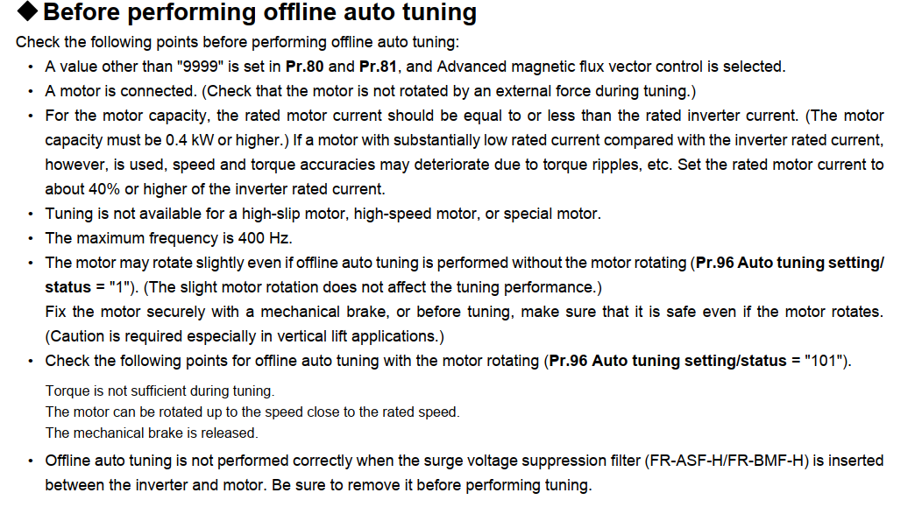
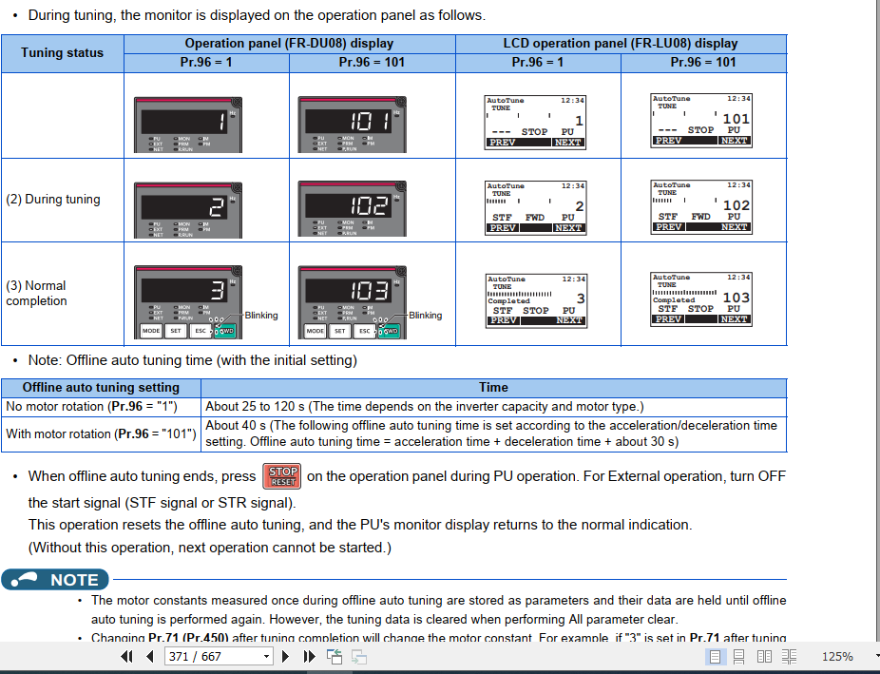
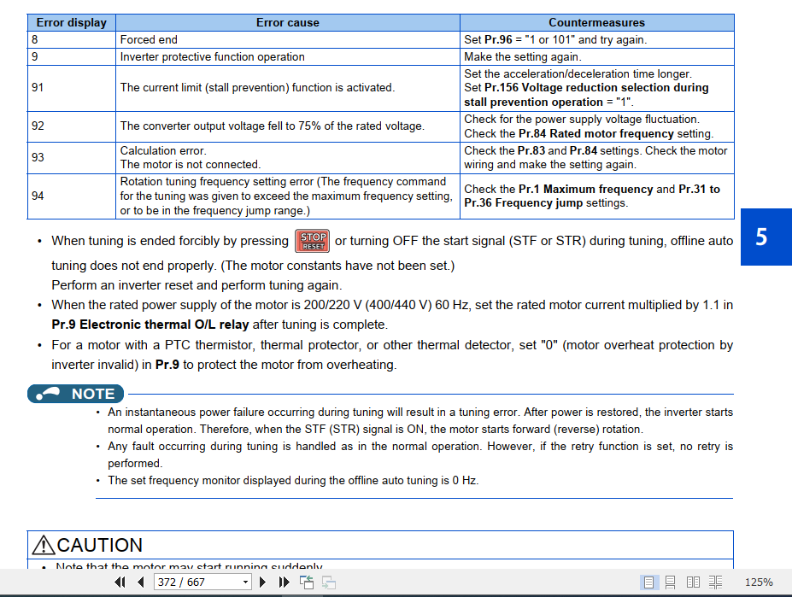
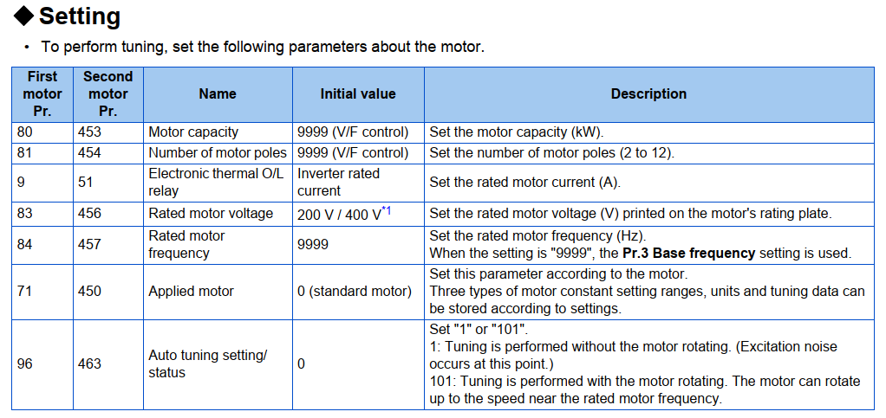
Auto tuning
Setting before auto tuning

